Sheet1
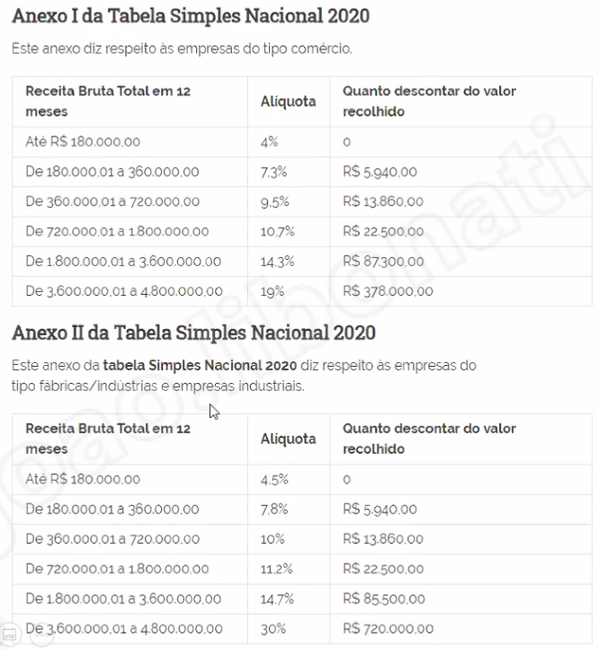
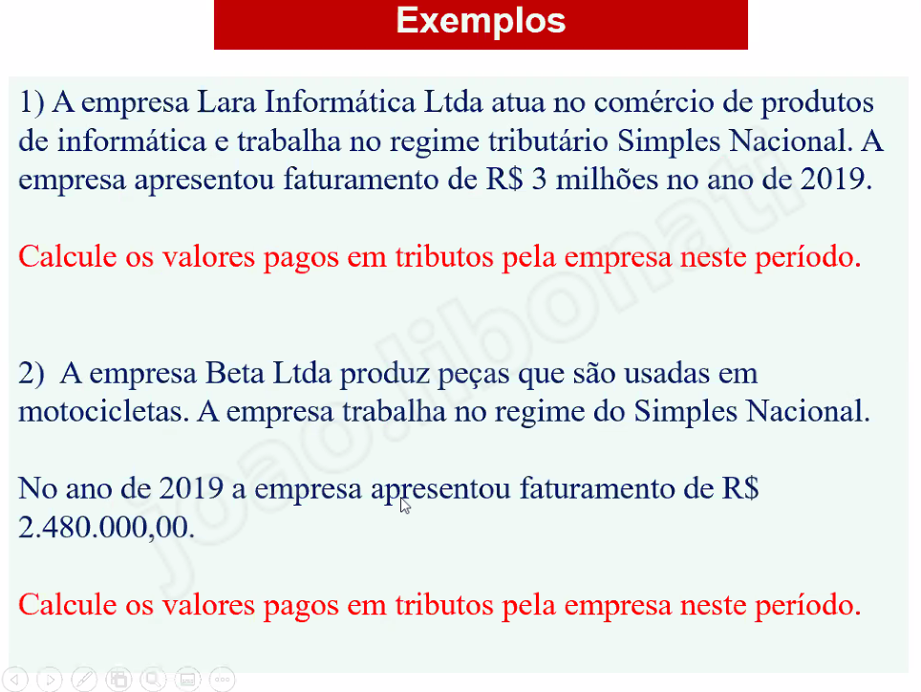
comércio
simples nacional |  | Ex 1
3000000 |  |  | 1000000
341700

industrial
simples nacional |  | Ex 2
2480000
279060

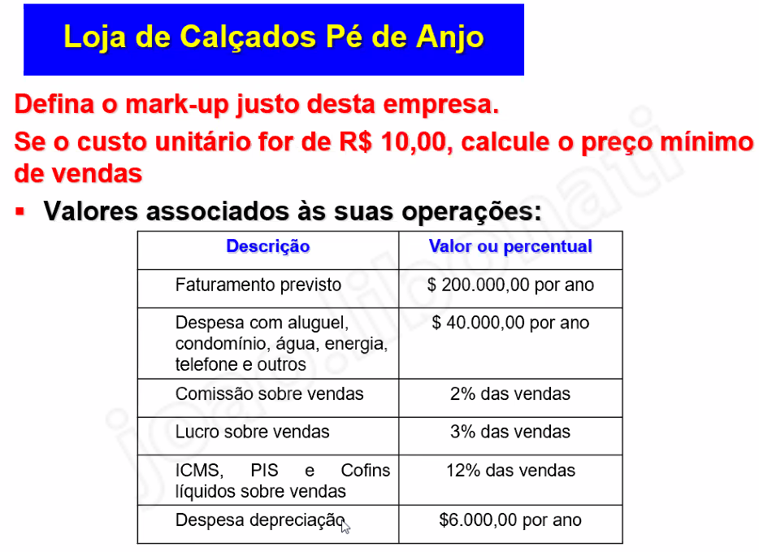

0.12 | icms
0.02 | comissão
46000 | despesas
200000 | faturamento
0.23 | despesas/faturamento
0.03 | lucro
0.4 | 1.6666666667
16.666666667

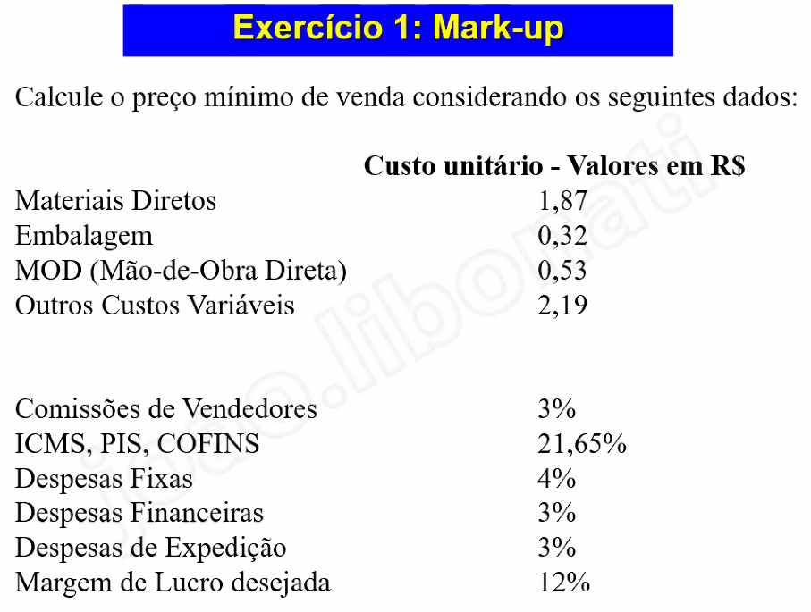

1.87
0.32
0.53
2.19
4.91 | custo unitário

0.03
0.2165
0.04
0.03
0.03
0.12
0.4665

1.8744142455

